クロック
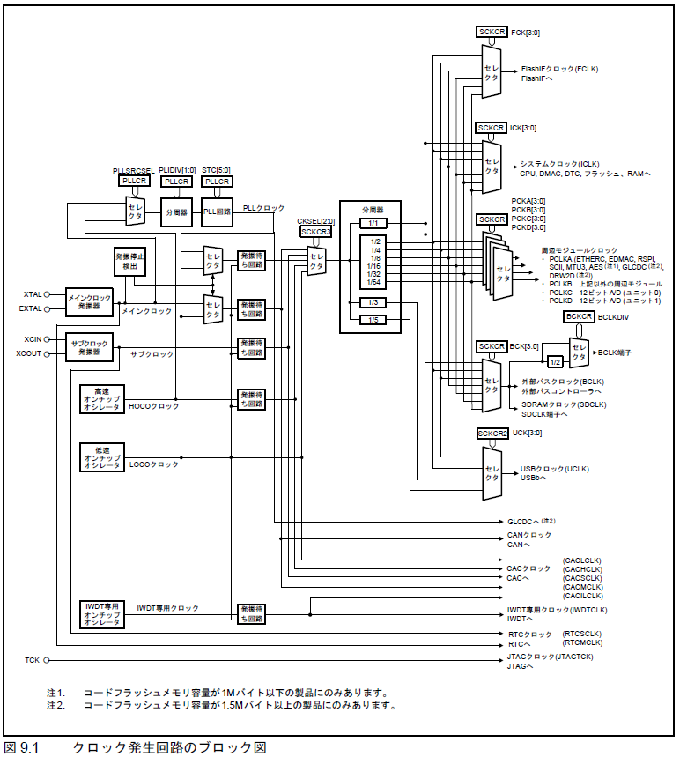
クロック | 最低 | 最大 | 適用
PLLSRCSEL=0 メインクロック発信器
PLLDIV=0 1分周
STC=0x27 x20倍
12MHz x 20 = 240MHz
STC=0x1d x15倍
16MHz x 15 = 240MHz
FCK=2 4分周 FCLK=240/4=60MHz
FCLK | 4MHz | 60MHz | 60MHz
ICLK |  | 120MHz | 120MHz
PCLKA |  | 120MHz | 120MHz
PCLKB |  | 60MHz | 60MHz
ICK=1 2分周 ICLK=240/2=120MHz
PCKA=1 2分周 PCLKA=240/2=120MHz
PCKB=2 4分周 PCLKB=240/4=60MHz
PCKC=3 8分周 PCLKC=240/8=30MHz
PCKD=3 8分周 PCLKD=240/8=30MHz
PCLKC |  | 60MHz | 30MHz
PCLKD |  | 60MHz | 30MHz
BCLK |  | 120MHz | 60MHz
BCLK端子出力 |  | 60MHz | 60MHz
SDCLK |  | 60MHz
外部クロック
12MHz
UCLK |  | 48MHz

BCK=2 4分周 BCLK=240/4=60MHz
HOCO
16MHz

UCK=4 5分周 UCLK=240/5=48MHz

デバッグ設定
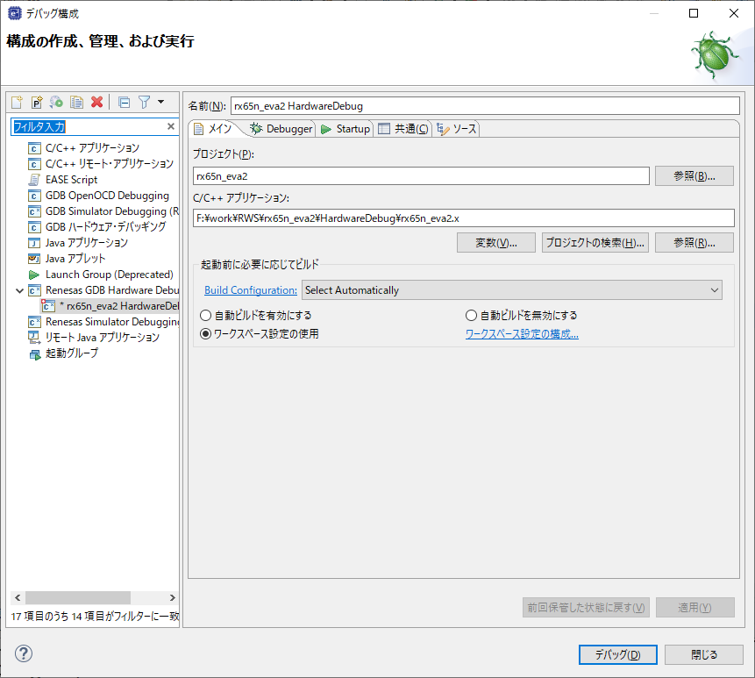

Renesas GDB Hardware Debugをダブルクリックして
デバッグ構成を作成する。

参照ボタンから、ビルドされたバイナリ(*.x)を指定する。(Renesas CCの場合)

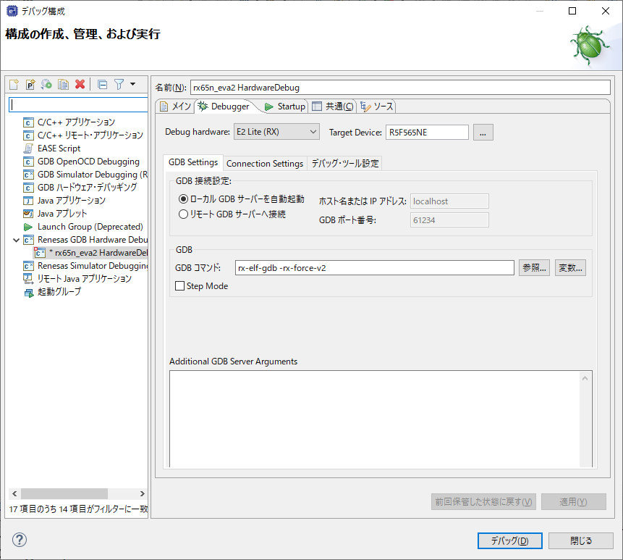
E2 Lite(RX)を指定
R5F565NEを選択

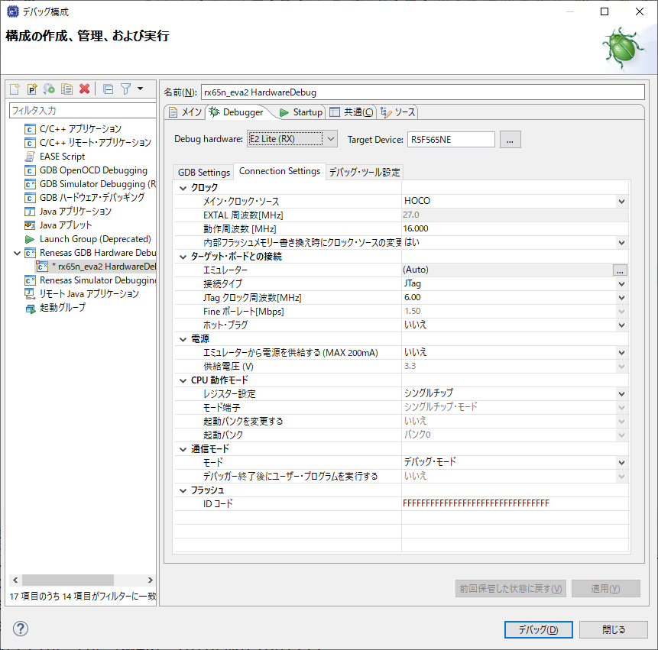

クロックソースを選択。
例としてHOCOとしている。

JTAG

電源供給しない

